USD
订单号 | 入住日期 | 离店日期 | 应收 |  |  |  | ，
999228505721545 | 2023-11-25 | 2023-11-26 | 81.22 | 78.60 | 4267500 | 2.62 | ，4267500 | 直采 | 4267500+999228505721545此单多收2.62元待退回
999228318598884 | 2023-11-10 | 2023-11-12 | -221.79 | #N/A | 4191851 | #N/A | ，4191851 | 直采 | 可退221.79元
999228446701664 | 2023-11-15 | 2023-11-18 | -176.16 | #N/A | 4251112 | #N/A | ，4251112 | 直采 | 本期扣款176.16元

 |  |  | 71236.64

A231127094641481 |  | 289.24 | 10224.63
A231127094732481 |  | 68871.85 | 2434619.9
A231127094844481 |  | 2072.92 | 73277.72
A231127094933109 |  | 2.63 | 92.97
USD / THB 当前参考汇率: 35.35 |  | 71236.64 | 2518215.22
总计：71236.64 USD/ 2518215.22 THB

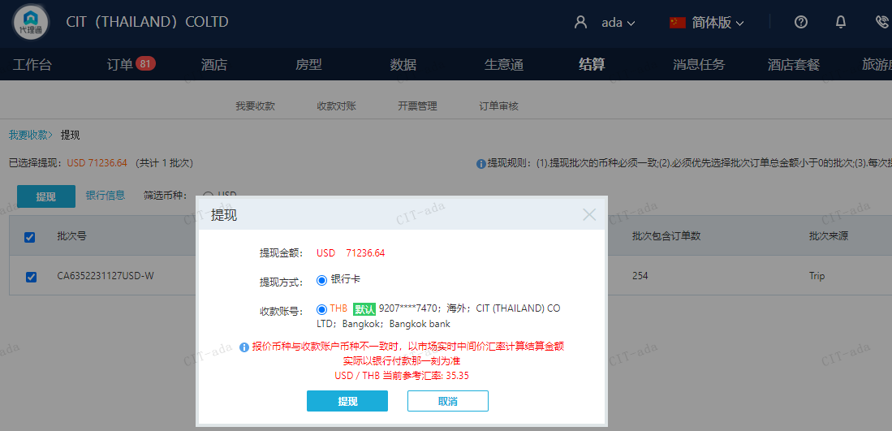

CNY
订单号 | 入住日期 | 离店日期 | 应收 |  |  |  | ，
999228116092440 | 2023-11-22 | 2023-11-24 | 1500 | #N/A | 4126475 | #N/A | ，4126475 | #N/A | 特殊要求:此单为订单号999228099682864的加人费用补款单，客人需增加一位入住人：GAO/WENQI。烦请回传确认，谢谢 。

A231127093313481
CNY / THB 当前参考汇率: 4.944636852
总计：1500 CNY/ 7416.96 THB

